Blad1
Lagindelning Giffcupen 2023

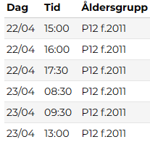
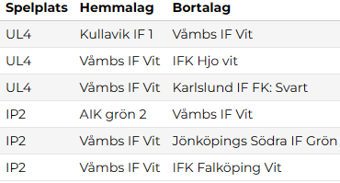
Våmbs IF Lag Vit |  | Våmbs IF Lag Grön
Spelare | Nr | Spelare | Nr | Lag Vit Grupp D
Milo Gustafsson | 10 | Benjamin Nettelblad | 9
Arvid Kallberg | 12 | Melker Svarén | 7
Carl Woollett | 18 | Wilmer Rohdin | 11
Lucas Fridén | 17 | Alvin Wallin | 2
Wiggo Arvidsson | 25 | Vincent Aronsson | 8
Gustav Sahlberg | 3 | Gustav Liljeblad | 4
Theo Cambring | 24 | Hannes Bellehed | 15
Oscar Silfverstrand | 5 | Harry Sunesson | 21
Vilgot Gonzaga | 26 | Henning Lundberg | 16
Vilmer Sandström | 22 | Lasse Sanderheim Almén | 33
Nore Gudmundsson | 23 | Ludvig Fock | 19
Melker Kahlin | 20 |  |  | Lag Grön Grupp F
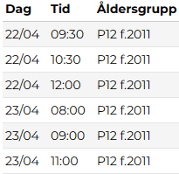
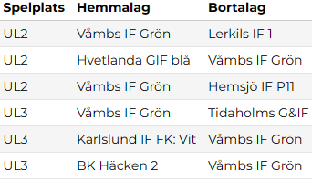
Ledare |  | Ledare
Johan Fridén |  | Anders Rohdin
Patrik Arvidsson |  | Jonas Almén
Patrik Gustafsson |  | Ulf Svarén
Tobias Kallberg

